Sheet1
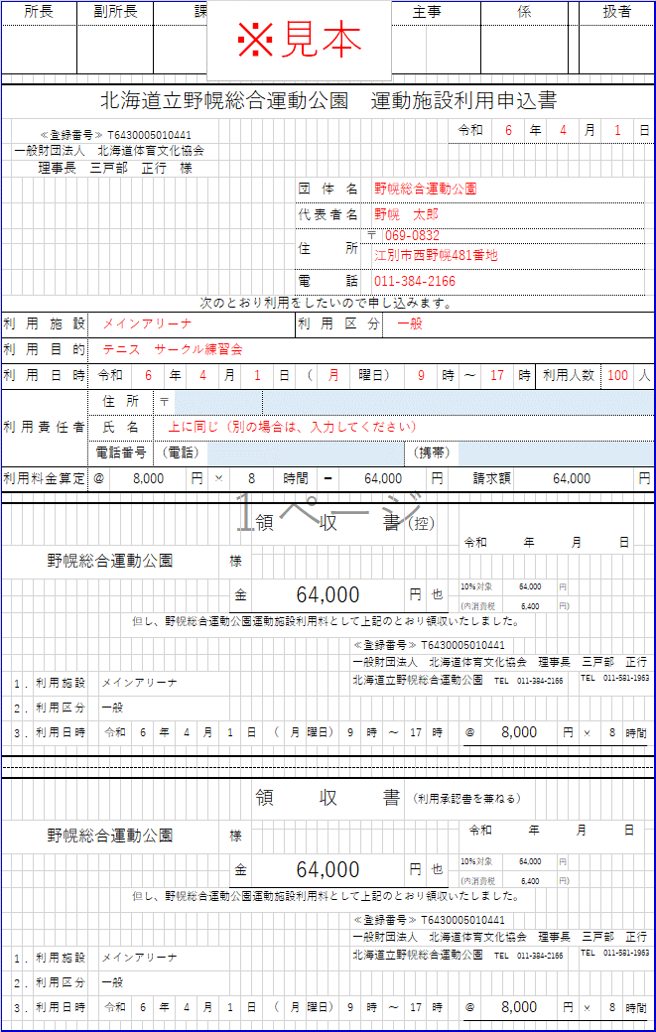
所 長 |  |  |  | 副所長 |  |  |  | 課長・主幹 |  |  |  |  |  |  |  |  | 主査・係長 |  |  |  |  |  |  | 主任・主事 |  |  |  |  |  |  | 係 |  |  |  |  | 扱者 |  |  | 青く塗りつぶされたセルのみ全て入力してください

北海道立野幌総合運動公園 運動施設利用申込書
 | ≪登録番号≫ T6430005010441 |  |  |  |  |  |  |  |  |  |  |  |  |  |  |  |  |  |  |  |  |  |  |  |  |  |  |  | 令和 |  |  |  | 年 |  |  | 月 |  | 日
 | 一般財団法人 北海道体育文化協会
 | 理事長 三戸部 正行 様
 |  |  |  |  |  |  |  |  |  |  |  |  |  |  |  |  |  |  | 団体名 |  |  |  |  |  |  |  |  |  |  |  |  |  |  |  |  |  |  |  |  | 利用施設 | 利用区分
 |  |  |  |  |  |  |  |  |  |  |  |  |  |  |  |  |  |  | 代表者名 |  |  |  |  |  |  |  |  |  |  |  |  |  |  |  |  |  |  |  |  | 0 | 0
 |  |  |  |  |  |  |  |  |  |  |  |  |  |  |  |  |  |  | 住所 |  |  |  | 〒

 |  |  |  |  |  |  |  |  |  |  |  |  |  |  |  |  |  |  | 電話 |  |  |  |  |  |  |  |  |  |  |  |  |  |  |  |  |  |  |  |  | 利用施設 | 利用区分 | ＠
次のとおり利用をしたいので申し込みます。 |  |  |  |  |  |  |  |  |  |  |  |  |  |  |  |  |  |  |  |  |  |  |  |  |  |  |  |  |  |  |  |  |  |  |  |  |  |  |  | メインアリーナ | 一般 | 8,000
利用施設 |  |  |  |  |  |  |  |  |  |  |  |  |  |  |  |  |  |  | 利用区分 |  |  |  |  |  |  |  |  |  |  |  |  |  |  |  |  |  |  |  |  | メインアリーナ | 高校生 | 4,250
利用目的 |  |  |  |  |  |  |  |  |  |  |  |  |  |  |  |  |  |  |  |  |  |  |  |  |  |  |  |  |  |  |  |  |  |  |  |  |  |  |  | メインアリーナ | 中学生以下 | 2,490
利用日時 |  |  |  |  | 令和 |  |  |  | 年 |  |  |  | 月 |  |  |  |  | 日 | （ |  |  | 曜日） |  |  |  |  |  | 時 |  | ～ |  | 時 |  | 利用人数 |  |  |  | 人 |  | サブアリーナ | 一般 | 3,060
利用責任者 |  |  |  |  | 住所 |  |  | 〒 |  |  |  |  |  |  |  |  |  |  |  |  |  |  |  |  |  |  |  |  |  |  |  |  |  |  |  |  |  |  |  | サブアリーナ | 高校生 | 1,700
 |  |  |  |  | 氏名 |  |  |  |  |  |  |  |  |  |  |  |  |  |  |  |  |  |  |  |  |  |  |  |  |  |  |  |  |  |  |  |  |  |  | サブアリーナ | 中学生以下 | 1,060
 |  |  |  |  | 電話番号 |  |  | （電話） |  |  |  |  |  |  |  |  |  |  |  |  |  |  |  |  |  | （携帯）
利用料金算定 |  |  |  |  | ＠ |  |  |  |  | 円 |  | × |  |  |  |  |  | 時間 |  |  | ＝ |  |  |  |  |  | 円 |  | 請求額 |  |  |  |  |  |  |  |  | 円

 |  |  |  |  |  |  |  |  |  |  |  |  |  |  |  | 領収書 |  |  |  |  |  |  |  |  |  | （控） |  |  |  | 令和 年 月 日
 |  |  |  |  |  |  |  |  |  |  |  |  | 様

 |  |  |  |  |  |  |  |  |  |  |  |  |  | 金 |  |  |  |  |  |  |  |  |  |  |  | 円 | 也 |  |  | 10％対象 |  |  |  |  | 円
 |  |  |  |  |  |  |  |  |  |  |  |  |  |  |  |  |  |  |  |  |  |  |  |  |  |  |  |  |  | (内消費税 |  |  |  |  | 円)
 |  |  |  |  |  |  | 但し、野幌総合運動公園運動施設利用料として上記のとおり領収いたしました。
 |  |  |  |  |  |  |  |  |  |  |  |  |  |  |  |  |  |  |  |  |  | ≪登録番号≫ T6430005010441
 |  |  |  |  |  |  |  |  |  |  |  |  |  |  |  |  |  |  |  |  |  | 一般財団法人 北海道体育文化協会 理事長 三戸部 正行
 | 1 | . | 利用施設 |  |  |  |  |  |  |  |  |  |  |  |  |  |  |  |  |  |  | 北海道立野幌総合運動公園 TEL 011-384-2166 |  |  |  |  |  |  |  |  |  |  |  |  |  | TEL 011-581-1963
 | 2 | . | 利用区分
 | 3 | . | 利用日時 |  |  | 令和 |  | 年 |  |  | 月 |  |  |  | 日 |  | （ |  |  | 曜日） |  |  | 時 |  | ～ |  | 時 |  |  | ＠ |  |  |  |  | 円 | × | 時間

 |  |  |  |  |  |  |  |  |  |  |  |  |  |  |  | 領収書 |  |  |  |  |  |  |  |  |  | （利用承認書を兼ねる）
 |  |  |  |  |  |  |  |  |  |  |  |  | 様 |  |  |  |  |  |  |  |  |  |  |  |  |  |  |  |  | 令和 年 月 日

 |  |  |  |  |  |  |  |  |  |  |  |  |  | 金 |  |  |  |  |  |  |  |  |  |  |  | 円 | 也 |  |  | 10％対象 |  |  |  |  | 円
 |  |  |  |  |  |  |  |  |  |  |  |  |  |  |  |  |  |  |  |  |  |  |  |  |  |  |  |  |  | (内消費税 |  |  |  |  | 円)
 |  |  |  |  |  |  | 但し、野幌総合運動公園運動施設利用料として上記のとおり領収いたしました。
 |  |  |  |  |  |  |  |  |  |  |  |  |  |  |  |  |  |  |  |  |  | ≪登録番号≫ T6430005010441
 |  |  |  |  |  |  |  |  |  |  |  |  |  |  |  |  |  |  |  |  |  | 一般財団法人 北海道体育文化協会 理事長 三戸部 正行
 | 1 | . | 利用施設 |  |  |  |  |  |  |  |  |  |  |  |  |  |  |  |  |  |  | 北海道立野幌総合運動公園 TEL 011-384-2166 |  |  |  |  |  |  |  |  |  |  |  |  |  | TEL 011-581-1963
 | 2 | . | 利用区分
 | 3 | . | 利用日時 |  |  | 令和 |  | 年 |  |  | 月 |  |  |  | 日 |  | （ |  |  | 曜日） |  |  | 時 |  | ～ |  | 時 |  |  | ＠ |  |  |  |  | 円 | × | 時間

